Pregunta 1
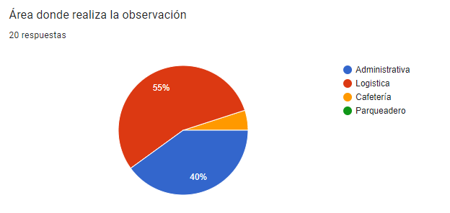
Área donde realiza la observación | Cuenta de Área donde realiza la observación
Administrativa | 8
Cafetería | 1
Logistica | 11
Área donde realiza la observación

Pregunta 2
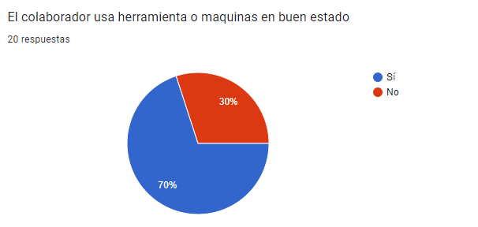
El colaborador usa herramienta o maquinas en buen estado | Cuenta de El colaborador usa herramienta o maquinas en buen estado
No | 6
Sí | 14
El colaborador usa herramienta o maquinas en buen estado

Pregunta 3
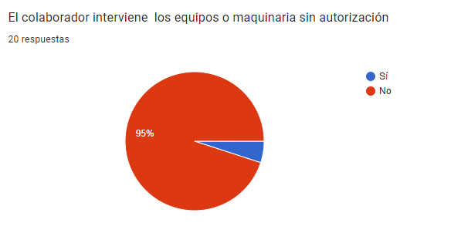
El colaborador interviene los equipos o maquinaria sin autorización | Cuenta de El colaborador interviene los equipos o maquinaria sin autorización
No | 19
Sí | 1
El colaborador interviene los equipos o maquinaria sin autorización

Pregunta 4
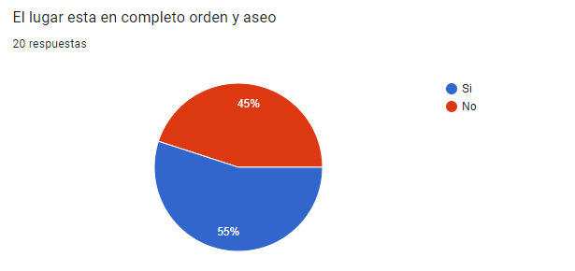
El lugar esta en completo orden y aseo | Cuenta de El lugar esta en completo orden y aseo
No | 9
Si | 11
El lugar esta en completo orden y aseo

Pregunta 5
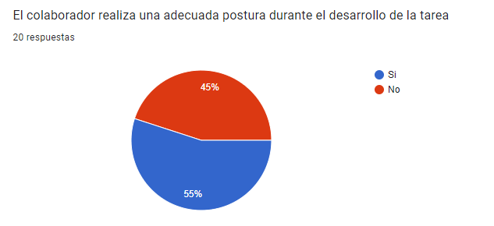
El colaborador realiza una adecuada postura durante el desarrollo de la tarea | Cuenta de El colaborador realiza una adecuada postura durante el desarrollo de la tarea
No | 9
Si | 11
El colaborador realiza una adecuada postura durante el desarrollo de la tarea

Pregunta 6
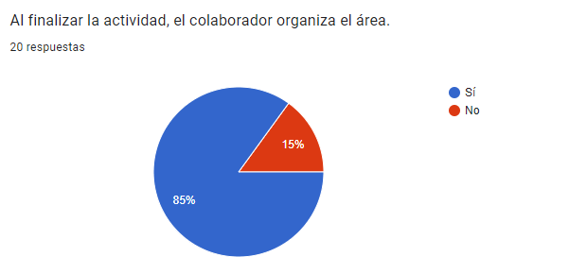
Al finalizar la actividad, el colaborador organiza el área. | Cuenta de Al finalizar la actividad, el colaborador organiza el área.
No | 3
Sí | 17
Al finalizar la actividad, el colaborador organiza el área.

Pregunta 7
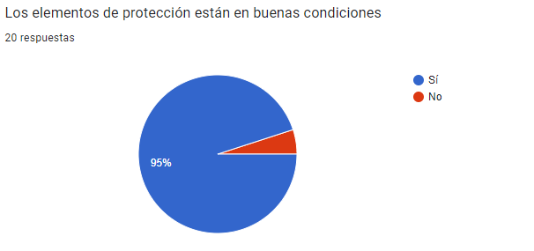
Los elementos de protección están en buenas condiciones | Cuenta de Los elementos de protección están en buenas condiciones
No | 1
Sí | 19
Los elementos de protección están en buenas condiciones

Pregunta 8
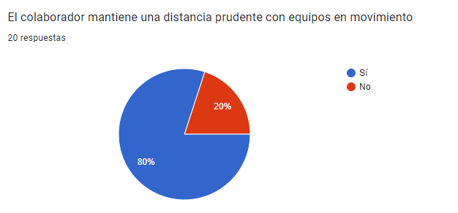
El colaborador mantiene una distancia prudente con equipos en movimiento | Cuenta de El colaborador mantiene una distancia prudente con equipos en movimiento
No | 4
Sí | 16
El colaborador mantiene una distancia prudente con equipos en movimiento

Pregunta 9
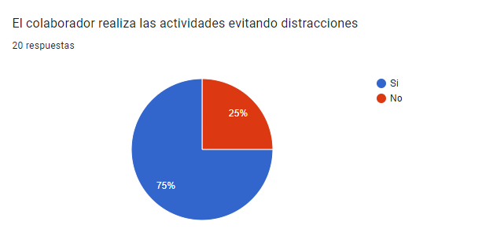
El colaborador realiza las actividades evitando distracciones | Cuenta de El colaborador realiza las actividades evitando distracciones
No | 5
Si | 15
El colaborador realiza las actividades evitando distracciones

Pregunta 10
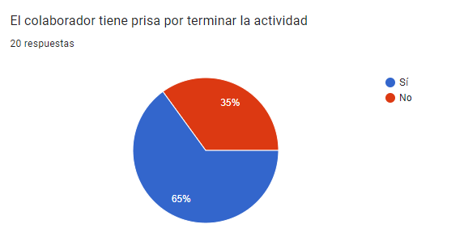
El colaborador tiene prisa por terminar la actividad | Cuenta de El colaborador tiene prisa por terminar la actividad
No | 7
Sí | 13
El colaborador tiene prisa por terminar la actividad

Pregunta 11
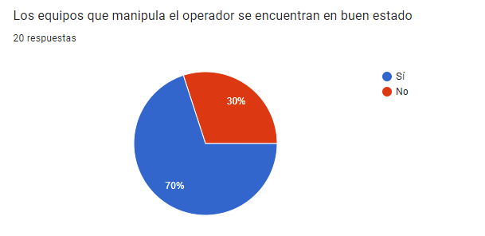
Los equipos que manipula el operador se encuentran en buen estado | Cuenta de Los equipos que manipula el operador se encuentran en buen estado
No | 6
Sí | 14
Los equipos que manipula el operador se encuentran en buen estado

Pregunta 12
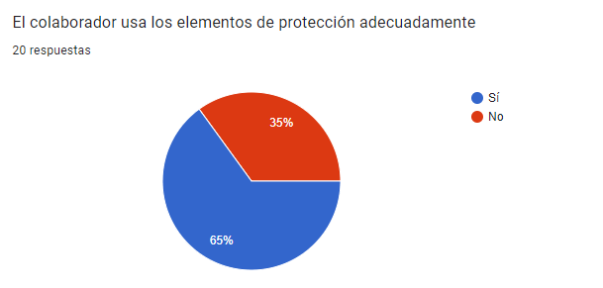
El colaborador usa los elementos de protección adecuadamente
El colaborador usa los elementos de protección adecuadamente | Cuenta de El colaborador usa los elementos de protección adecuadamente
No | 7
Sí | 13

Pregunta 13
El trabajador conoce los lineamientos de seguridad para manejo de equipos y /o herramientas | Cuenta de El trabajador conoce los lineamientos de seguridad para manejo de equipos y /o herramientas
No | 4
Sí | 16
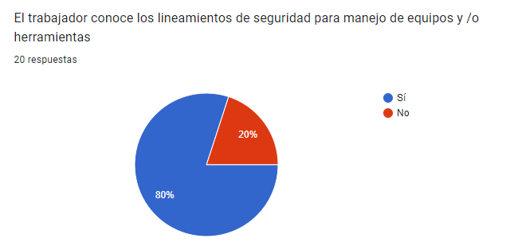
El trabajador conoce los lineamientos de seguridad para manejo de equipos y /o herramientas

Pregunta 14
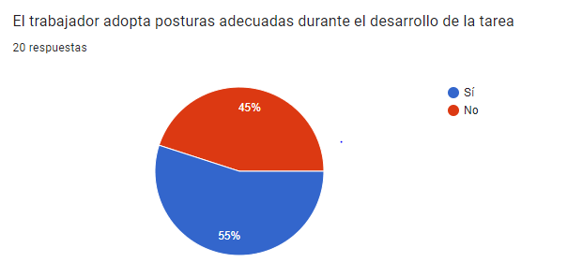
El trabajador adopta posturas adecuadas durante el desarrollo de la tarea | Cuenta de El trabajador adopta posturas adecuadas durante el desarrollo de la tarea
No | 9
Sí | 11
El trabajador adopta posturas adecuadas durante el desarrollo de la tarea

Pregunta 15
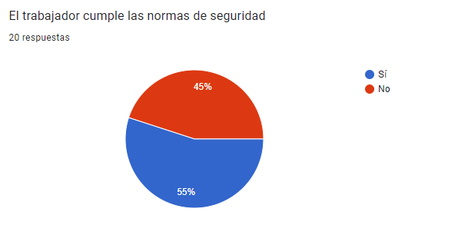
El trabajador cumple las normas de seguridad | Cuenta de El trabajador cumple las normas de seguridad
No | 9
Sí | 11
El trabajador cumple las normas de seguridad

Pregunta 16
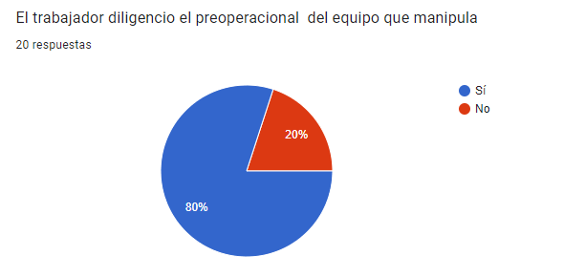
El trabajador diligencio el preoperacional del equipo que manipula | Cuenta de El trabajador diligencio el preoperacional del equipo que manipula
No | 4
Sí | 16
El trabajador diligencio el preoperacional del equipo que manipula

